1- TELA PROJETO
Por Projeto
Por Órgão
Transferência por Município
Por Receita
Início
Fim
Abril
Abril
2021
2022
Filtrar por
Todos
Monte sua consulta
Exibir Gráfico

Download PDF
Download planilha
Download Base Completa
Insira o texto para pesquisar
Exibir código e descrição
Código SIAFI | Projeto | Órgão | Valor Total
9288185 | Elaboração de Plano Metropolitano de Segurança Hídrica para a Região Metropolitana de Belo Horizonte. | AGÊNCIA DE DESENVOLVIMENTO DA REGIÃO METROPOLITANA DE BELO HORIZONTE | 2,000,000.00
9288168 | Expansão e fortalecimento da Academia do Corpo de Bombeiros Militar. | CORPO DE BOMBEIROS MILITAR DO ESTADO DE MINAS GERAIS | 130,000,000.00
9288133 | Recuperação de rodovias pavimentadas em pior estado, conforme avaliação técnica do DER-MG/conclusão de corredor logístico estruturante, conforme critérios técnicos da SEINFRA. | DEPARTAMENTO DE EDIFICAÇÕES E ESTRADAS DE RODAGEM DO ESTADO DE MINAS GERAIS | 700,000,000.00
9288214 | Estruturação, reforma e ampliação da Fundação Ezequiel Dias ¿ Funed. | FUNDAÇÃO EZEQUIEL DIAS | 199,489,167.00
9288187 | Consolidação das unidades de conservação no Estado de Minas Gerais. | INSTITUTO ESTADUAL DE FLORESTAS | 38,000,000.00
9288149 | Revitalização do Parque de Exposições Bolivar de Andrade. | INSTITUTO MINEIRO DE AGROPECUÁRIA | 5,000,000.00
TOTAL |  |  | 11,060,000,000.00

1.1 TELA EMPENHOS
Download PDF
Download planilha
Download Base Completa
Insira o texto para pesquisar
Exibir código e descrição
Exibir Gráfico
Empenhos | Data de Registro do Empenho | CNPJ/ CPF Favorecido | Favorecido | Valor Empenhado | Valor Liquidado | Valor Pago | Valor Liquidado em RP | Valor Pago em RP | Valor Pago Total
136 | 2021-09-09 | 66.418.765/0001-54 | CONSTRUTORA CENTRO LESTE ENGENHARIA LTDA | 0.00 | 0.00 | 0.00 | 0.00 | 0.00 | 0.00
143 | 2021-09-24 | 25.955.246/0001-48 | IPE ENGENHARIA EIRELI | 9,700,000.00 | 230,022.53 | 230,022.53 | 0.00 | 0.00 | 230,022.53
151 | 2021-10-07 | 38.743.357/0001-32 | STRATA ENGENHARIA LTDA | 0.00 | 0.00 | 0.00 | 0.00 | 0.00 | 0.00
159 | 2021-11-04 | 38.743.357/0001-32 | STRATA ENGENHARIA LTDA | 300,000.00 | 0.00 | 0.00 | 0.00 | 0.00 | 0.00
160 | 2021-11-04 | 66.418.765/0001-54 | CONSTRUTORA CENTRO LESTE ENGENHARIA LTDA | 10,000,000.00 | 0.00 | 0.00 | 0.00 | 0.00 | 0.00
TOTAL GERAL |  |  |  | 82,033,943.64 | 10,654,415.60 | 10,654,415.60 | 0.00 | 0.00 | 10,654,415.60
 |  |  |  |  | 0 | 0

2- TELA EXECUÇÃO
Por Projeto
Por Órgão
Transferência por Município
Por Receita
Início
Fim
Abril
Abril
2021
2022
Filtrar por
Todos
Monte sua consulta
Exibir Gráfico

Download PDF
Download planilha
Download Base Completa
Insira o texto para pesquisar
Exibir código e descrição
Código SIAFI | Código do Órgão | Órgão | Valor Empenhado | Valor Liquidado | Valor Pago | Valor Liquidado em RP | Valor Pago em RP | Valor Pago Total
9288130 | 1491 | SECRETARIA DE ESTADO DE GOVERNO | 658,600,000.00 | 658,600,000.00 | 658,600,000.00 | 0.00 | 0.00 | 658,600,000.00
9288132 | 2301 | DEPARTAMENTO DE EDIFICACOES E ESTRADAS DE RODAGEM DO ESTADO DE MINAS GERAIS | 11,312,500.00 | 113,755.44 | 110,695.19 | 0.00 | 0.00 | 110,695.19
9288133 | 2301 | DEPARTAMENTO DE EDIFICACOES E ESTRADAS DE RODAGEM DO ESTADO DE MINAS GERAIS | 82,852,631.00 | 10,654,415.60 | 10,654,415.60 | 0.00 | 0.00 | 10,654,415.60
9288134 | 2301 | DEPARTAMENTO DE EDIFICACOES E ESTRADAS DE RODAGEM DO ESTADO DE MINAS GERAIS | 9,413,312.81 | 1,605,854.70 | 1,605,854.70 | 0.00 | 0.00 | 1,605,854.70
9288137 | 1251 | POLICIA MILITAR DO ESTADO DE MINAS GERAIS | 62,703,825.00 | 0.00 | 0.00 | 0.00 | 0.00 | 0.00
9288138 | 1251 | POLICIA MILITAR DO ESTADO DE MINAS GERAIS | 12,257,089.25 | 5,498,003.42 | 0.00 | 0.00 | 0.00 | 0.00
9288139 | 2431 | AGENCIA DE DESENVOLVIMENTO DA REGIAO METROPOLITANA DE BELO HORIZONTE | 160,000.00 | 0.00 | 0.00 | 0.00 | 0.00 | 0.00
9288142 | 2371 | INSTITUTO MINEIRO DE AGROPECUARIA | 536,441.00 | 369,406.00 | 369,406.00 | 0.00 | 0.00 | 369,406.00
9288143 | 1101 | OUVIDORIA-GERAL DO ESTADO DE MINAS GERAIS | 37,250.00 | 32,000.00 | 31,850.00 | 0.00 | 0.00 | 31,850.00
9288152 | 1271 | SECRETARIA DE ESTADO DE CULTURA E TURISMO | 186,150.00 | 40,679.68 | 40,679.68 | 0.00 | 0.00 | 40,679.68
9288155 | 1521 | CONTROLADORIA-GERAL DO ESTADO | 3,816,747.50 | 0.00 | 0.00 | 0.00 | 0.00 | 0.00
9288176 | 1081 | ADVOCACIA GERAL DO ESTADO | 4,197,027.76 | 0.00 | 0.00 | 0.00 | 0.00 | 0.00
9288178 | 1301 | SECRETARIA DE ESTADO DE INFRAESTRUTURA E MOBILIDADE | 3,416,599.99 | 3,416,599.99 | 3,376,599.99 | 0.00 | 0.00 | 3,376,599.99
9288181 | 1451 | SECRETARIA DE ESTADO DE JUSTICA E SEGURANCA PUBLICA | 99,175.00 | 0.00 | 0.00 | 0.00 | 0.00 | 0.00
9288191 | 2301 | DEPARTAMENTO DE EDIFICACOES E ESTRADAS DE RODAGEM DO ESTADO DE MINAS GERAIS | 1,563,648.72 | 459,774.94 | 227,905.74 |  |  | 227,905.74
TOTAL GERAL |  |  | 851,152,398.03 | 680,790,489.77 | 675,017,406.90 | 0.00 | 0.00 | 675,017,406.90

2.1 TELA EMPENHOS
Download PDF
Download planilha
Download Base Completa
Insira o texto para pesquisar
Exibir código e descrição
Exibir Gráfico
Empenhos | Data de Registro do Empenho | CNPJ/ CPF Favorecido | Favorecido | Valor Empenhado | Valor Liquidado | Valor Pago | Valor Liquidado em RP | Valor Pago em RP | Valor Pago Total
136 | 2021-09-09 | 66.418.765/0001-54 | CONSTRUTORA CENTRO LESTE ENGENHARIA LTDA | 0.00 | 0.00 | 0.00 | 0.00 | 0.00 | 0.00
143 | 2021-09-24 | 25.955.246/0001-48 | IPE ENGENHARIA EIRELI | 9,700,000.00 | 230,022.53 | 230,022.53 | 0.00 | 0.00 | 230,022.53
151 | 2021-10-07 | 38.743.357/0001-32 | STRATA ENGENHARIA LTDA | 0.00 | 0.00 | 0.00 | 0.00 | 0.00 | 0.00
159 | 2021-11-04 | 38.743.357/0001-32 | STRATA ENGENHARIA LTDA | 300,000.00 | 0.00 | 0.00 | 0.00 | 0.00 | 0.00
160 | 2021-11-04 | 66.418.765/0001-54 | CONSTRUTORA CENTRO LESTE ENGENHARIA LTDA | 10,000,000.00 | 0.00 | 0.00 | 0.00 | 0.00 | 0.00
TOTAL GERAL |  |  |  | 82,033,943.64 | 10,654,415.60 | 10,654,415.60 | 0.00 | 0.00 | 10,654,415.60
 |  |  |  |  | 0 | 0

3- TELA MUNICÍPIOS
Por Projeto
Por Órgão
Transferência por Município
Por Receita
Início
Fim
Abril
Abril
2021
2022
Filtrar por
Todos
Monte sua consulta
Exibir Gráfico

Download PDF
Download planilha
Download Base Completa
Insira o texto para pesquisar
Exibir código e descrição
Município | Valor Total | Valor Empenhado | Valor Liquidado | Valor Pago | RPP - Valor Inscrito | RPNP - Valor Liquidado | RPNP - Valor Pago
ABADIA DOS DOURADOS | 1,000,000.00 | 400,000.00 | 400,000.00 | 400,000.00 | 0.00 | 0.00 | 0.00
ABAETÉ | 1,500,000.00 | 600,000.00 | 600,000.00 | 600,000.00 | 0.00 | 0.00 | 0.00
ABRE CAMPO | 750,000.00 | 400,000.00 | 400,000.00 | 400,000.00 | 0.00 | 0.00 | 0.00
ACAIACA | 1,000,000.00 | 300,000.00 | 300,000.00 | 300,000.00 | 0.00 | 0.00 | 0.00
AÇUCENA | 7,500,000.00 | 400,000.00 | 400,000.00 | 400,000.00 | 0.00 | 0.00 | 0.00
ÁGUA BOA | 1,500,000.00 | 400,000.00 | 400,000.00 | 400,000.00 | 0.00 | 0.00 | 0.00
ÁGUA COMPRIDA | 2,500,000.00 | 450,000.00 | 450,000.00 | 450,000.00 | 0.00 | 0.00 | 0.00
AGUANIL | 7,500,000.00 | 300,000.00 | 300,000.00 | 300,000.00 | 0.00 | 0.00 | 0.00
ÁGUAS FORMOSAS | 8,000,000.00 | 600,000.00 | 600,000.00 | 600,000.00 | 0.00 | 0.00 | 0.00
ÁGUAS VERMELHAS | 1,500,000.00 | 400,000.00 | 400,000.00 | 400,000.00 | 0.00 | 0.00 | 0.00
AIMORÉS | 1,000,000.00 | 1,000,000.00 | 1,000,000.00 | 1,000,000.00 | 0.00 | 0.00 | 0.00
...

4- TELA RECEITA
Por Projeto
Por Órgão
Transferência por Município
Por Receita
Início
Fim
Abril
Abril
2021
2022
Filtrar por
Todos
Monte sua consulta
Exibir Gráfico

Download PDF
Download planilha
Download Base Completa
Insira o texto para pesquisar
Exibir código e descrição
Classificação da Receita | Item da Receita | Subitem da Receita | Fonte de Recurso | Valor Total | Valor Arrecadado
1321.00.1.1.01.000 | REMUNERACAO DE DEPOSITOS BANCARIOS - PRINCIPAL | REMUNERACAO DE DEPOSITOS BANCARIOS - PRINCIPAL | RECURSOS RECEBIDOS POR DANOS ADVINDOS DE DESASTRES SOCIOAMBIENTAIS | 0.00 | 34,780,834.54
1922.99.1.1.99.000 | OUTRAS RESTITUICOES - PRINCIPAL - DEMAIS | OUTRAS RESTITUICOES - PRINCIPAL - DEMAIS | RECURSOS RECEBIDOS POR DANOS ADVINDOS DE DESASTRES SOCIOAMBIENTAIS | 0.00 | 6,552.00
1990.99.1.1.10.000 | OUTRAS RECEITAS - PRIMARIAS - PRINCIPAL - RECURSOS DECORRENTES DO ROMPIMENTO DA BARRAGEM DA MINA DO CORREGO DO FEIJAO EM BRUMADINHO | OUTRAS RECEITAS - PRIMARIAS - PRINCIPAL - RECURSOS DECORRENTES DO ROMPIMENTO DA BARRAGEM DA MINA DO CORREGO DO FEIJAO EM BRUMADINHO | RECURSOS RECEBIDOS POR DANOS ADVINDOS DE DESASTRES SOCIOAMBIENTAIS | 0.00 | 73,911,177.02
2990.00.1.1.02.000 | DEMAIS RECEITAS DE CAPITAL - PRINCIPAL - RECURSOS DESTINADOS A REPARACAO INTEGRAL DOS DANOS OCASIONADOS PELO ROMPIMENTO DA BARRAGEM DA MINA DO CORREGO | DEMAIS RECEITAS DE CAPITAL - PRINCIPAL - RECURSOS DESTINADOS A REPARACAO INTEGRAL DOS DANOS OCASIONADOS PELO ROMPIMENTO DA BARRAGEM DA MINA DO CORREGO | RECURSOS RECEBIDOS POR DANOS ADVINDOS DE DESASTRES SOCIOAMBIENTAIS | 11,060,000,000.00 | 3,405,050,522.71
TOTAL GERAL |  |  |  | 11,060,000,000.00 | 3,513,749,086.27

2.2 CLASSIFICAÇÃO ORÇAMENTÁRIA
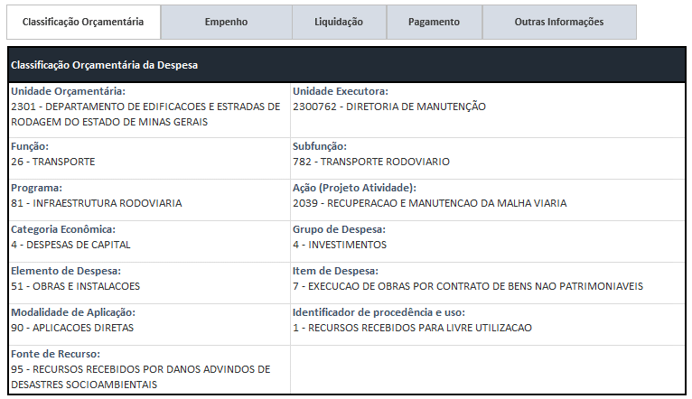
Ano de Exercício | Número Empenho | Tipo Empenho - Descrição | Data Registro Doc Empenho | Unidade Orçamentária - Código | Unidade Orçamentária - Nome | Função - Código | Função - Descrição | Subfunção - Código | Subfunção - Descrição | Programa - Código | Programa - Descrição | Projeto_Atividade - Código | Projeto_Atividade - Descrição | Categoria Econômica Despesa -Código | Categoria Econômica Despesa - Desc | Grupo Despesa - Código | Grupo Despesa - Descrição | Elemento Despesa - Código | Elemento Despesa - Descrição | Item Despesa - Código | Item Despesa - Descrição | Modalidade Aplicação - Código | Modalidade Aplicação - Descrição | Procedência - Código | Procedência - Descrição | Fonte Recurso - Código | Fonte Recurso - Descrição | Unid Programação Gasto - Descrição
2021 | 270 | ESTIMATIVO | 2021-08-27 | 2301 | DEPARTAMENTO DE EDIFICACOES E ESTRADAS DE RODAGEM DO ESTADO DE MINAS GERAIS | 26 | TRANSPORTE | 782 | TRANSPORTE RODOVIARIO | 81 | INFRAESTRUTURA RODOVIARIA | 2039 | RECUPERACAO E MANUTENCAO DA MALHA VIARIA | 4 | DESPESAS DE CAPITAL | 4 | INVESTIMENTOS | 51 | OBRAS E INSTALACOES | 7 | EXECUCAO DE OBRAS POR CONTRATO DE BENS NAO PATRIMONIAVEIS | 90 | APLICACOES DIRETAS | 1 | RECURSOS RECEBIDOS PARA LIVRE UTILIZACAO | 95 | RECURSOS RECEBIDOS POR DANOS ADVINDOS DE DESASTRES SOCIOAMBIENTAIS | ROMPIMENTO/COLAPSO DE BARRAGEM EM BRUMADINHO

2.3 FORMULÁRIO EMPENHO
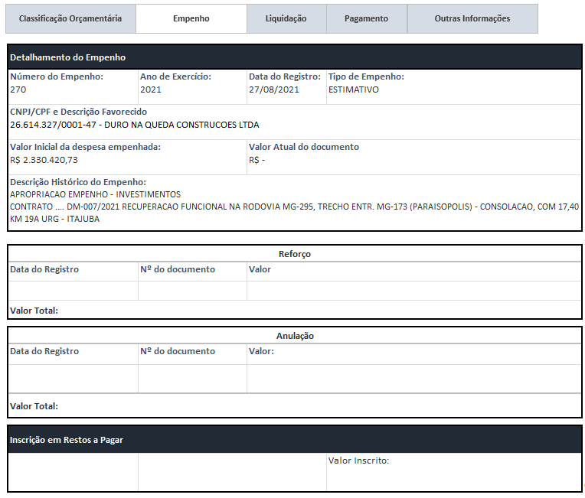
Ano de Exercício | Número Empenho | Tipo Empenho - Descrição | Data Registro Doc Empenho | Unidade Orçamentária - Código | Unidade Orçamentária - Nome | CNPJ_CPF Credor - Formatado | Razão Social Credor | Valor Inicial Empenho | Valor Reforço Empenho | Valor Despesa Empenhada
2021 | 270 | ESTIMATIVO | 2021-08-27 | 2301 | DEPARTAMENTO DE EDIFICACOES E ESTRADAS DE RODAGEM DO ESTADO DE MINAS GERAIS | 26.614.327/0001-47 | DURO NA QUEDA CONSTRUCOES LTDA | 484,946,230.26 | 442,634,776.37 | 2,330,420.73

2.5 FORMULÁRIO PAGAMENTO
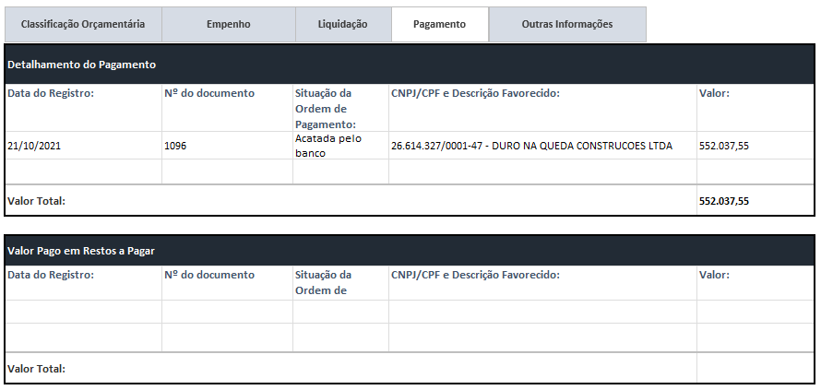
 |  | FORMULÁRIO PAGAMENTO

Ano de Exercício | Número Empenho | Data Registro | Número Docto Pagamento | Situação Ordem Pagamento - Descrição | CNPJ_CPF Credor - Formatado | Razão Social Credor | Valor Pago Financeiro
2021 | 270 | 2021-10-21 | 1096 | Acatada pelo banco | 26.614.327/0001-47 | DURO NA QUEDA CONSTRUCOES LTDA | 552,037.55
2021 | 270 |  | 0 | Cancelada pelo operador | 26.614.327/0001-47 | DURO NA QUEDA CONSTRUCOES LTDA | 0.00

2.6 OUTRAS INFORMAÇÕES
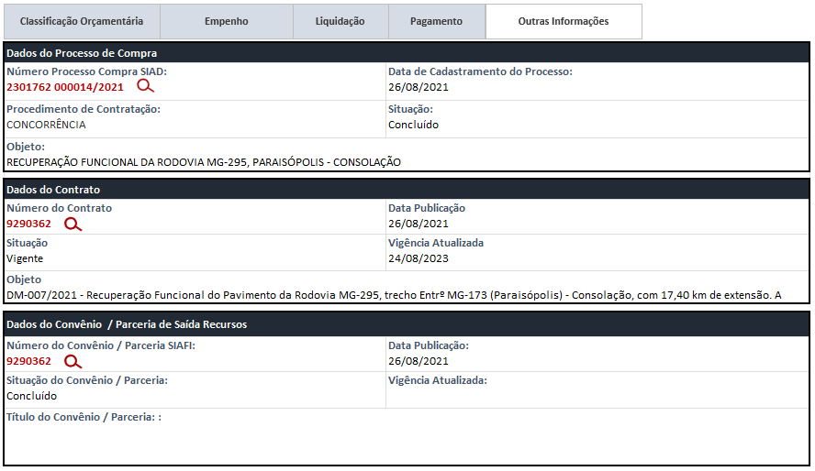
Ano de Exercício | Número Empenho | ContratoConvênio Entrada | Número Processo Compra SIAD | ContratoConvênio Saída | Razão Social Credor
2021 | 270 | 9288133 | 2301762 000014/2021 | 9290362 | DURO NA QUEDA CONSTRUCOES LTDA

Ano Exercício Contrato | Número Contrato | Número Contrato - Numérico | Tipo Contrato | Objeto Contrato | Situação Contrato | Data Início VigênciaContrato | Data Término VigênciaContrato | Valor Atualizado Contrato

Ano Exercício Contrato | Número Convênio Saída | Data Publicação | Situação do Convênio/Parceria | Vigência Atualizada | Título de Convênio/Parceria

